表紙
 |  |  |  | 企画・開発・設計仕様書 マル秘
 |  |  |  | Planning/Development/Design Specifications Secret
非公開 Confidential
この書類は株式会社JVCケンウッドのノウハウ（技術的財産）であり，内容の公開，複写，流用，改変を一切禁止します。
This document is know-how(intellectual property) of JVCKENWOOD and shall not be disclosed, duplicated, appropriated or modified.

 |  |  | Rev.33.0
プロジェクト／商品モデル Project/Product Model：
通信型ドライブレコーダー／STZ-DR05

仕様書名 Specifications Title：
画面構成仕様書
Screen Design specifications
副題 Subtitle：

【通信型ドラレコ】の画面構成の仕様書である。

株式会社JVCケンウッド
JVCKENWOOD Corporation

発行部署 Issuing department：
 | 承認 | 照査 | 発行
 | Approved by | Reviewed by | Issued by

4. UI画面構成(サンプル)
Proprietary Information

 | 4. UI画面構成
 |  | 本製品において、画面によるユーザーインタフェースの構成を規定する。

 | 4.1. 表示デバイス

 |  | デバイス |  | 表示解像度
 |  | 内蔵LCDモニター |  | 640×360

 | 4.2. 画面種別

 |  |  | 名称 |  | 内容

 |  | 1 | オープニング画面 |  | ブランドロゴを表示
 |  | 2 | 警告画面 |  | 運転中の操作には危険が伴うことへの注意喚起
 |  | 3 | 録画画面 |  | 録画モード時に情報を表示
 |  | 4 | 再生画面 |  | 再生モード時に情報を表示
 |  | 5 | メニュー画面 |  | メニュー操作の表示
 |  | 6 | 音量設定画面 |  | 音量設定を行う際の表示
 |  | 7 | バージョン確認画面 |  | システムバージョンを表示
 |  | 8 | 検出範囲設定画面 |  | ADASの車線検出範囲を設定する際の表示
 |  | 9 | GPS受信強度確認画面 |  | GPS信号の受信強度を表示
 |  | 10 | 水準器画面 |  | 本機の水平性を確認するための表示
 |  | 11 | ガイド画面 |  | セットアップメニューの際に設定内容の案内を表示
 |  | 12 | SDカード情報画面 |  | SDカードの各種情報を表示
 |  | 13 | モニター明るさ設定画面 |  | モニターの明るさを調整するための表示
 |  | 14 | 緊急連絡先表示画面 |  | 緊急連絡先を表示
 |  | 15 | SIM情報画面 |  | SIMに関する情報を表示
 |  | 16 | お問合せ画面 |  | お問合せ先の電話番号を表示
 |  | 17 | お知らせ一覧画面 |  | お知らせ一覧を表示
 |  | 18 | お知らせ詳細画面 |  | お知らせ内容を表示
 |  | 19 | 車両タイプ画面 |  | 車両タイプを確認するための表示
 |  | 20 | 取り付け高さ画面 |  | 取り付け高さを確認するための表示
 |  | 21 | 車幅画面 |  | 車幅を確認するための表示
 |  | 22 | 車両先端長画面 |  | カメラ取り付け位置から車両先端までの長さを確認するための表示
 |  | 23 | ドライバー認証登録画面 |  | 乗務員コードを入力してドライバーの顔情報を登録する

 | 4.3. 画面構成詳細
 |  | ※画面はサンプルとなります。

 |  | 4.3.1 オープニング画面
 |  | 起動中画面 |  |  |  | ブートアニメーション画面

オープニング画面

 |  | 4.3.2 警告画面
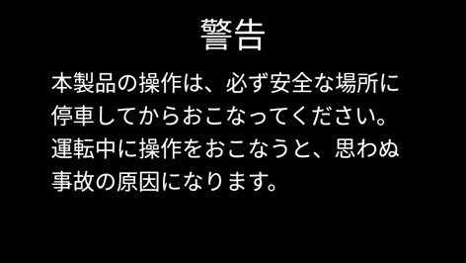

 |  | 4.3.3 録画画面
 |  | (通常時)
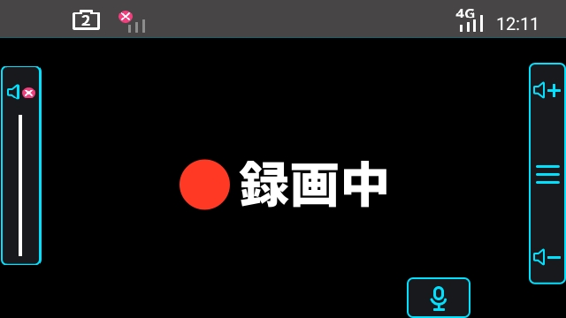

2
2

カメラ画非表示

 |  | (メインカメラ映像確認時）


カメラ画表示

 |  | (2ndカメラ映像確認時)
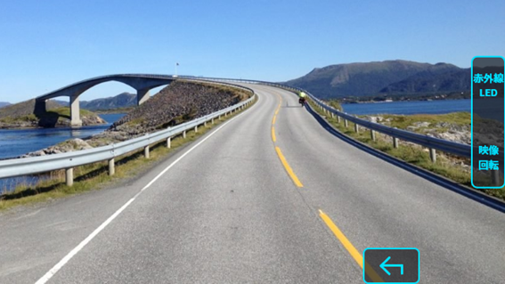

2ndカメラ画表示

 |  | (警告ダイアログ出現時)
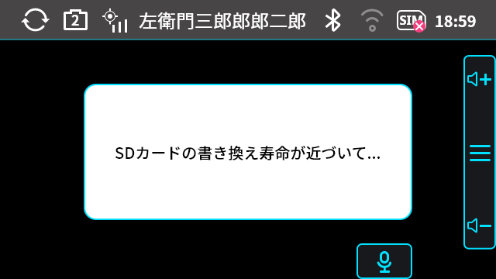

2

 |  | (アラートアイコン出現時)
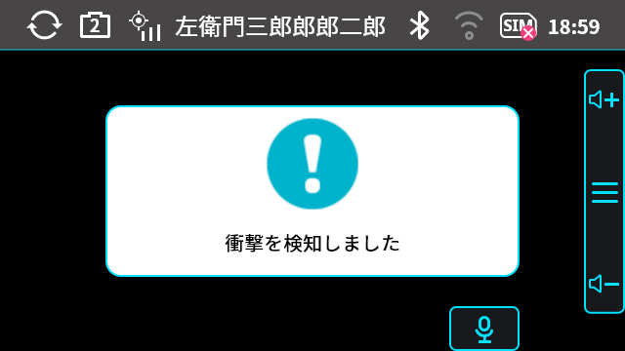

2

 |  | 4.3.4 再生画面
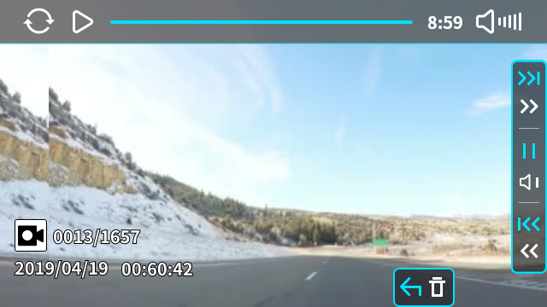

 |  | 4.3.5 メニュー画面
 |  |  | メインメニュー、インデックスメニューはすべて共通の画面構成とする
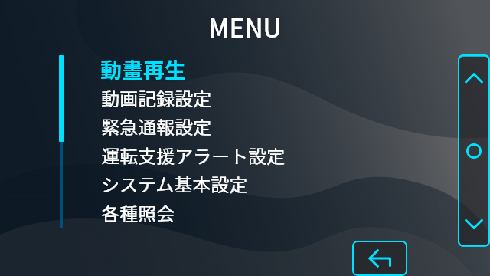
動画再生

 |  | 4.3.6 音量設定画面
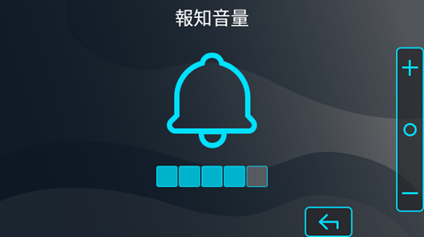

 |  | 4.3.7 バージョン確認画面
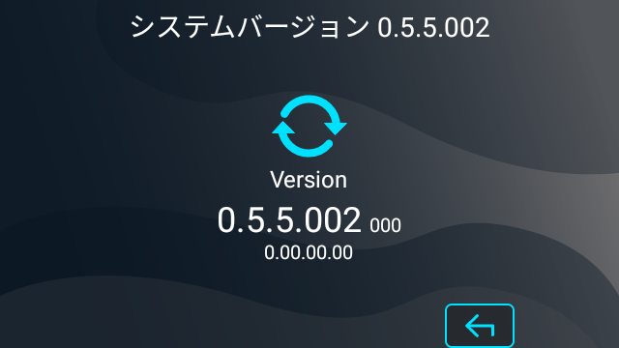

 |  | 4.3.8 検出範囲設定画面

 |  | ｢5-14_ADAS_Function｣参照

 |  | 4.3.9 GPS受信強度確認画面
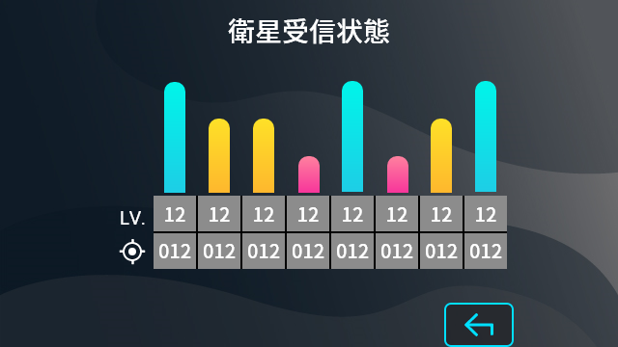

 |  | 4.3.10 水準器画面
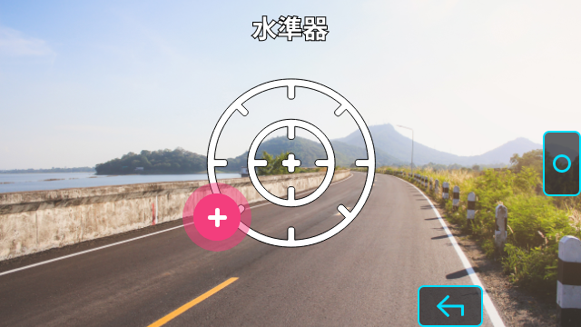

 |  | 4.3.11 ガイド画面
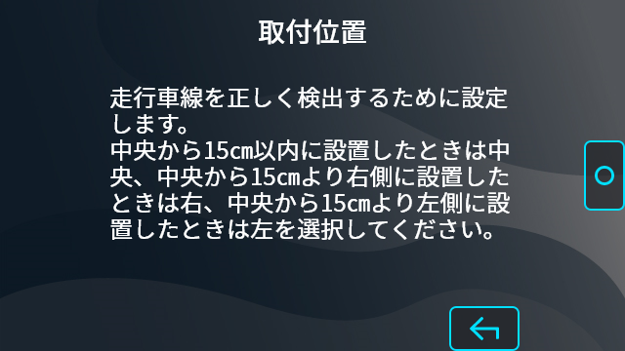

 |  | 4.3.12 ＳＤカード情報画面
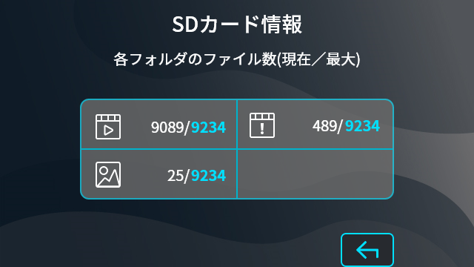

 |  | 4.3.13 モニター明るさ設定画面
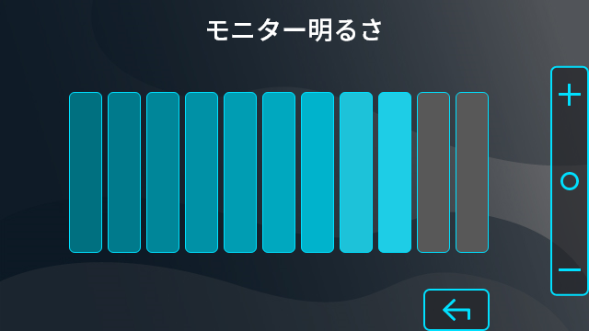

 |  | 4.3.14.1 緊急通報画面
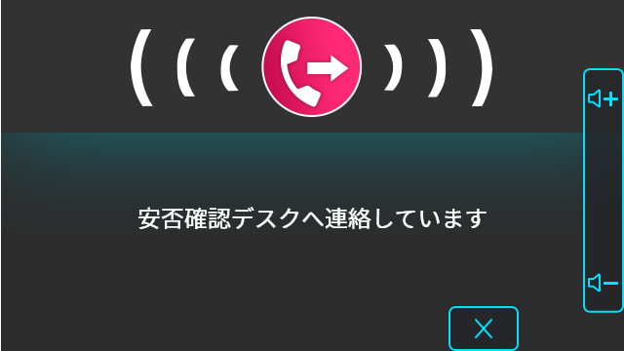

 |  | 4.3.14.2 緊急通報関係のメッセージのみの画面
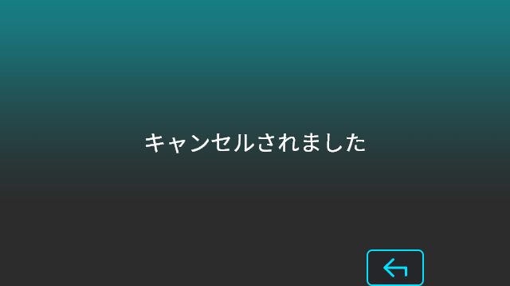

 |  | 4.3.14.3 圏外により接続失敗した画面、衝撃非検出時に通報ボタンを押された画面、緊急連絡先画面

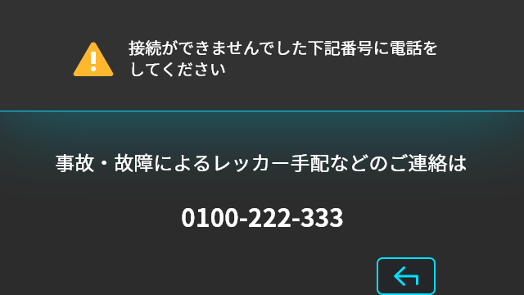
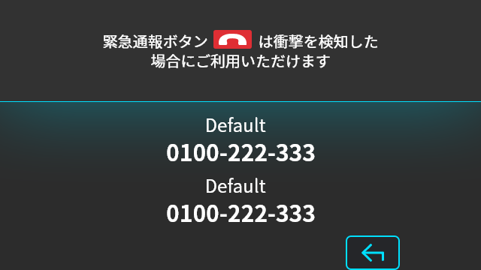

 |  |  | 圏外により接続失敗 |  |  |  | 衝撃非検出時に通報ボタンを押された

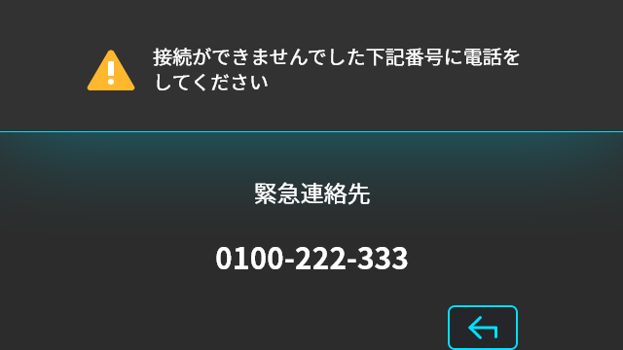
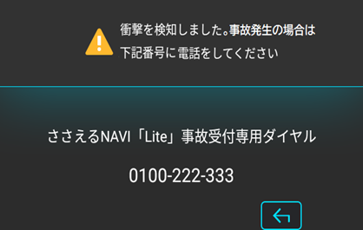

 |  |  | 緊急連絡先 |  |  |  | 緊急連絡先表示 (衝撃(ecall2))

 |  | 4.3.15 SIM情報画面
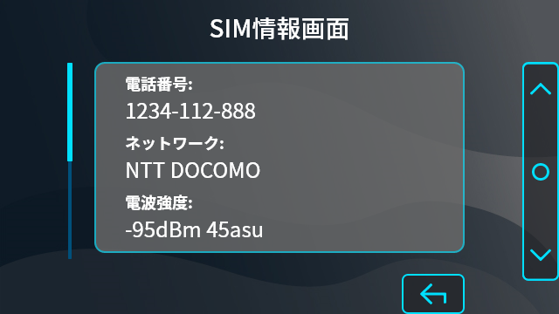

 |  | 4.3.16 お問合せ先画面
 |  | （緊急コールセンター）
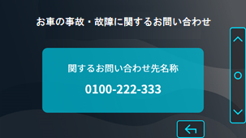

 |  | （ドライブレコーダー）
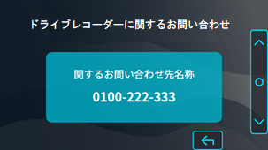

 |  | 4.3.17 お知らせ一覧画面
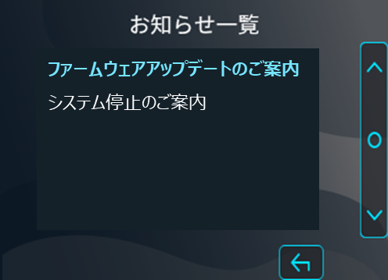

 |  | 4.3.18 お知らせ詳細画面
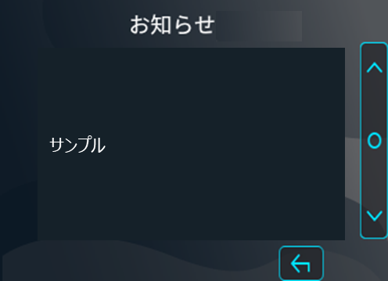

 |  | 4.3.19 車両タイプ画面
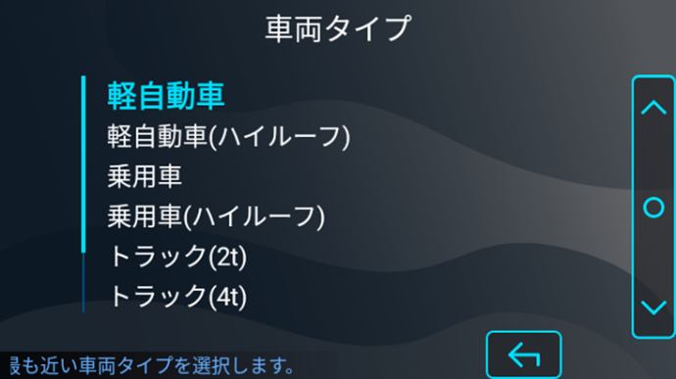

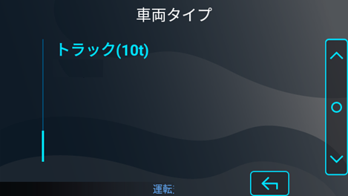

【TBD】Please make an illustration of the car so that you can see the mounting height. The screen on the left is an image. Refine the screen design with Askey according to the image.
【TBD】取り付け高さがわかるような車のイラストにしてください。
左記画面はイメージです。イメージに沿ってAskeyで画面デザインを洗練してください。
 |  | 4.3.20 取り付け高さ画面
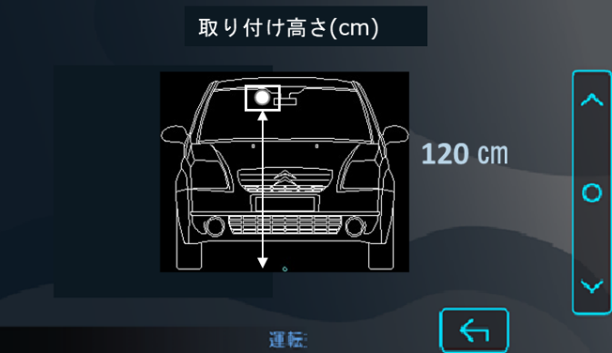

【TBD】Please make an illustration of the car so that you can see the width of the car. The screen on the left is an image. Refine the screen design with Askey according to the image.
【TBD】車幅がわかるような車のイラストにしてください。
左記画面はイメージです。イメージに沿ってAskeyで画面デザインを洗練してください。
 |  | 4.3.21 車幅画面
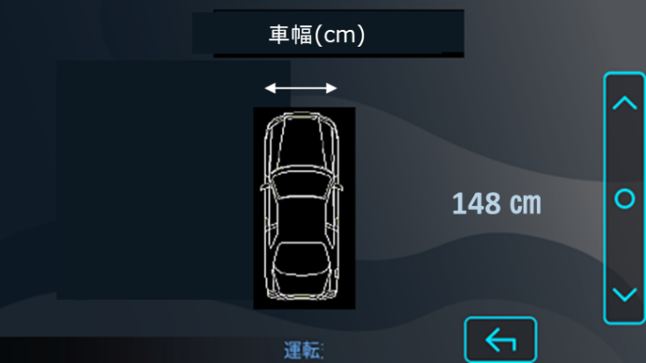

【TBD】Please make an illustration of the car so that you can see the length of the tip . The screen on the left is an image. Refine the screen design with Askey according to the image.
【TBD】車両先端長がわかるような車のイラストにしてください。
左記画面はイメージです。イメージに沿ってAskeyで画面デザインを洗練してください。
 |  | 4.3.22 車両先端長画面
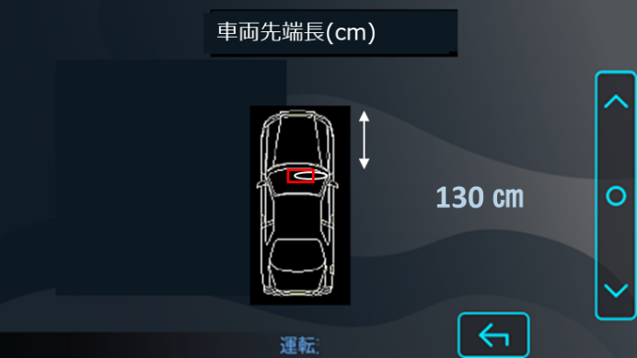

 |  | 4.3.23 ドライバー認証登録画面
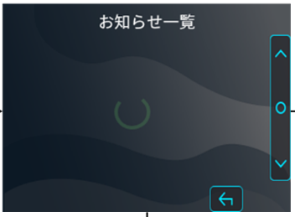
ドライバー認証登録
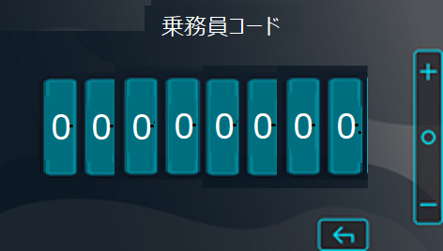
乗務員コード入力してください。

Copyright © 2020 JVCKENWOOD Corporation. All rights reserved

5．UI画面構成 (項目説明)
Proprietary Information

 | 5. UI画面構成
 |  | 本製品において、画面によるユーザーインタフェースの構成を規定する。

 | 5.1. 表示デバイス

 |  | デバイス |  | 表示解像度
 |  | 内蔵LCDモニター |  | 640×360

 | 5.2. 画面種別

 |  |  | 名称 |  | 内容

 |  | 1 | オープニング画面 |  | ブランドロゴを表示
 |  | 2 | 警告画面 |  | 運転中の操作には危険が伴うことへの注意喚起
 |  | 3 | 録画画面 |  | 録画モード時に情報を表示
 |  | 4 | 再生画面 |  | 再生モード時に情報を表示
 |  | 5 | メニュー画面 |  | メニュー操作の表示
 |  | 6 | 音量設定画面 |  | 音量設定を行う際の表示
 |  | 7 | バージョン確認画面 |  | システムバージョンを表示
 |  | 8 | 検出範囲設定画面 |  | ADASの車線検出範囲を設定する際の表示
 |  | 9 | GPS受信強度確認画面 |  | GPS信号の受信強度を表示
 |  | 10 | 水準器画面 |  | 本機の水平性を確認するための表示
 |  | 11 | ガイド画面 |  | セットアップメニューの際に設定内容の案内を表示
 |  | 12 | SDカード情報画面 |  | SDカードの各種情報を表示
 |  | 13 | モニター明るさ設定画面 |  | モニターの明るさを調整するための表示
 |  | 14 | 緊急連絡先表示画面 |  | 緊急連絡先を表示
 |  | 15 | SIM情報画面 |  | SIMに関する情報を表示
 |  | 16 | お問合せ画面 |  | お問合せ先の電話番号を表示
 |  | 17 | お知らせ一覧画面 |  | お知らせ一覧を表示
 |  | 18 | お知らせ詳細画面 |  | お知らせ内容を表示
 |  | 19 | 車両タイプ画面 |  | 車両タイプを確認するための表示
 |  | 20 | 取り付け高さ画面 |  | 取り付け高さを確認するための表示
 |  | 21 | 車幅画面 |  | 車幅を確認するための表示
 |  | 22 | 車両先端長画面 |  | カメラ取り付け位置から車両先端までの長さを確認するための表示
 |  | 23 | ドライバー認証登録画面 |  | 乗務員コードを入力してドライバーの顔情報を登録する

 | 5.3. 画面構成詳細

 |  | 5.3.1 オープニング画面

1

 |  |  | 項目名 | 状態数 | 内容 |  |  |  |  | 備考
 |  | 1 | ブランドロゴ | 1 | Configで設定した画像（PNG） (※1) BOOTANIMATION_Enableが[OFF]の場合 (※1) →「起動中」を表示 |  |  |  |  | 表示時間については「5-1_Basic_Operation」の’（参考）オープニング画面表示時間’シート参照
 |  | (※1)5-22_MultiUserの’7.SettingList’シート「BOOTANIMATION_Enable」参照

 |  | 5.3.2 警告画面


 |  |  | 項目名 | 状態数 | 内容 |  |  |  |  | 備考
 |  | 1 | 警告表示 | 2 | 「運転中の操作は危険」等の警告表示（日本語） |  |  |  |  | ４秒間表示
 |  |  |  |  | 「運転中の操作は危険」等の警告表示（英語）

 |  | 5.3.3 録画画面
 |  | (通常時)
14
15
3
16
17
18
5/6
2

4
7

1
8

9

10

 |  | (警告ダイアログ出現時)
2
7
8
9
10
1
4
3
14
15
16
5/6
17
18
12
13

 |  | (アラートアイコン出現時)
14
15
3
16
17
18
5/6
2

4
11
7

1
8

9

10

 |  |  | 項目名 | 状態数 | 内容 |  |  |  |  | 備考
 |  | 1 | 録画状態 | 4 | 常時録画
 |  |  |  |  | イベント記録
 |  |  |  |  | 手動録画
 |  |  |  |  | 録画停止中
 |  | 2 | 現在時刻 | （数値） | 現在時刻を表示 |  |  |  |  | ２４時間表示（日本語） 「HH:MM」 １２時間表示（英語） 「HH:MM AM/PM」 日時情報が取得できず、保持している日時がビルドした日時以前の場合 「--:--」（日本語） or ｢--:-- --｣（英語）
 |  | 3 | GPS位置確定 | 2 | GPSによる位置捕捉中に点灯
 |  |  |  |  | GPS未測位時
 |  | 4 | 録画残時間 | （数値） | イベント記録時の残時間 「後記録時間～０」 |  |  |  |  | 秒のみ 「S」 ゼロ埋めなし Configの設定により後記録時間を 変更することが可能 (5-22_MultiUserの’7.SettingList’シート「EVENT_PostRecordingTime」参照)
 |  | 5 | SIMカードエラー | 1 | 挿入されたSIMカードの何らかのエラーにより 使用できないときに点灯
 |  | 6 | 電波状況表示 | 5 | ネットワーク/受信強度を表示 通信状態により、電波強度を示すアンテナ表示数を １～４段階で増やした表示 |  |  |  |  | アイコンに表示する文字通信規格により以下変化する ・4G ・3G
 |  |  |  |  | 圏外時は圏外アイコン表示
 |  | 7 | ボタンガイドA （音量アップ) | 1 | スピーカ音量アップ
 |  | 8 | ボタンガイドB （メニュー） | 1 | メインメニュー
 |  | 9 | ボタンガイドC (音量ダウン) | 1 | スピーカ音量ダウン
 |  | 10 | ボタンガイドＹ （音声切替） | 2 | 音声記録ON |  |  |  |  | 音声記録切り替え禁止をONにした場合、ボタンガイドＹ（音声切替）は非表示。 音声記録切り替え禁止はConfigにより設定可能。(5-22_MultiUserの’7.SettingList’シート「SET_MicFunctionLock」を参照)
 |  |  |  |  | 音声記録OFF
 |  | 11 | アラートアイコン ＋ 警告ダイアログ | （文言） | 「衝撃を検知しました」等の割り込みメッセージ |  |  |  |  | アイコン、および文言内容は「Error_Indication」仕様書を 参照

 |  | 12 | 警告ダイアログ台紙 | 1 | 警告ダイアログの台紙
 |  | 13 | 警告ダイアログ | （文言） | 「SDカードがありません」等の割り込みメッセージ |  |  |  |  | 文言内容は 「Error_Indication」仕様書を 参照
 |  | 14 | アップデート準備完了 | 1 | アップデートデータダウンロード済みで、 アプデートを実行していないときに表示 |  |  |  |  | REBOOT_after_update_Enable=1 の時は表示されない
 |  | 15 | 2ndカメラ接続済み | 1 | 2ndカメラが接続されていることを認識したときに表示
 |  | 16 | 選択された ユーザー名 | （文言） | メニューの｢ユーザー選択」で選択されたユーザー名を表示 ユーザー名の登録が無い時は非表示 |  |  |  |  | 全角9文字 半角15文字
 |  | 17 | Bluetooth | 3 | Buletooth OFF
 |  |  |  |  | Buletooth ON and not connect
 |  |  |  |  | Buletooth Connect
 |  | 18 | WiFi | 3 | WiFi OFF
 |  |  |  |  | WiFi ON
 |  |  |  |  | WiFi Connect
 |  | 19 | NFCカードリーダー 接続済み | 1 | NFCカードリーダーが 接続されていることを認識したときに表示
 |  | ※上記情報は記録される映像には重畳されません。

 |  | 5.3.4 再生画面

1
4
3
11
7

8

9
2
6
5

 |  | （静止画再生中）

 |  |  | 項目名 | 状態数 | 内容 |  |  |  |  | 備考
 |  | 1 | 再生状態 | 7 | 再生中
 |  |  |  |  | 一時停止中
 |  |  |  |  | 早送り中
 |  |  |  |  | 早戻し中
 |  |  |  |  | スロー送り中
 |  |  |  |  | スロー戻し中
 |  |  |  |  | 静止画再生中
 |  | 2 | フォルダ種別 | 17 | 常時録画
 |  |  |  |  | イベント動画 |  | 衝撃
 |  |  |  |  |  |  | 上下揺れ
 |  |  |  |  |  |  | 速度超過
 |  |  |  |  |  |  | 急加速
 |  |  |  |  |  |  | 急減速
 |  |  |  |  |  |  | 急ハンドル
 |  |  |  |  |  |  | ふらつき
 |  |  |  |  |  |  | 前方衝突
 |  |  |  |  |  |  | 車線逸脱
 |  |  |  |  |  |  | 発進遅れ
 |  |  |  |  |  |  | 居眠り検知
 |  |  |  |  |  |  | 脇見運転検知
 |  |  |  |  |  |  | 携帯電話検知
 |  |  |  |  |  |  | 手動録画
 |  |  |  |  | イベント静止画
 |  |  |  |  | 駐車時異常録画
 |  | 3 | タイムカウンター | （数値） | 再生位置を「分：秒」で表示 |  |  |  |  | 「M:SS」 分はゼロ埋めなし 秒はゼロ埋めあり
 |  | 4 | 再生プログレスバー | 1 | 再生位置を示すプログレスバー
 |  | 5 | ファイル日時 | （数値） | ファイル名の日時を「年/月/日 時：分：秒」で表示 |  |  |  |  | ２４時間表示 「YYYY/MM/DD HH:MM:SS」 時はゼロ埋めなし 時以外はゼロ埋めあり
 |  | 6 | ファイル番号 | （数値） | 現在のファイル番号／ファイル全体数を表示 |  |  |  |  | 「XXXX/YYYY」 各４桁 全てゼロ埋めあり
 |  | 7 | ボタンガイドA | 2 | ファイル送り/（長押し）早送り
 |  |  |  |  | コマ送り
 |  | 8 | ボタンガイドB （PLAY-PAUSE/音量/ファイル送信） | 2 | 一時停止／（長押し）音量切替
 |  |  |  |  | 再生／（長押し）ファイル送信
 |  | 9 | ボタンガイドC | 2 | ファイル戻し/（長押し）早戻し
 |  |  |  |  | コマ戻し
 |  | 10 | ボタンガイドY | 2 | インデックス画面に戻る |  |  |  |  | 削除UIのイメージ画像 「ユーザによる操作 Operation by the user」が有効な場合のみ、削除UIを表示 「ユーザによる操作 Operation by the user」はConfigにより変更が可能(5-22_MultiUesrの’7.SettingList’シート「DELETE_UserOperation」を参照)
 |  |  |  |  | （長押し）ファイル削除
 |  | 11 | 音量アイコン | 6 | 消音
 |  |  |  |  | 音量１
 |  |  |  |  | 音量２
 |  |  |  |  | 音量３
 |  |  |  |  | 音量４
 |  |  |  |  | 音量５
 |  | 12 | 情報スタンプ | 1 | 情報スタンプ記録を表示 |  |  |  |  | 情報スタンプ記録の設定がONのときに表示(5-22_MultiUesrの’7.SettingList’シート「MENU_InformationStamp_default」を参照) 表示例：「107km/h(目安) N 35°33’57.310" E 139°22’25.413" 2019/03/05 18:24:32」

 |  | 5.3.5 メニュー画面
 |  |  | メインメニュー、インデックスメニューはすべて共通の画面構成とする

1
2/3
13
26
27
4
5
14
6
7
15
8
9
16
 |  |  |  |  |  |  |  | 通常メニュー画面

1
2/3
13
4
24
5
12
14
6
7
8
15
9
16
 |  |  |  |  |  |  |  | 再生インデックス画面

1
13
14
15
16
17
23
18
20
19
22

 |  |  |  |  |  |  |  | ダイアログ出現時
 |  |  |  |  |  |  |  | ※背景は黒マスク

 |  |  | 項目名 | 状態数 | 内容 |  |  |  |  | 備考
 |  | 1 | 背景壁紙 | 1 | 全面壁紙
 |  | 2 | 固定タイトル | 1 | MENU
 |  | 3 | 可変タイトル | （文言） | 選択項目名などのタイトル文字列 |  |  |  |  | 文言内容は 3.メニュー仕様書を参照 表示領域より長い文言の時は、表示可能な文字まで表示し、 カーソルが当たるとスクロール 表示する
 |  | 4 | 選択項目１ | （文言） | メニューの選択項目最上位
 |  | 5 | 選択項目２ | （文言） | メニューの選択項目
 |  | 6 | 選択項目３ | （文言） | メニューの選択項目
 |  | 7 | 選択項目４ | （文言） | メニューの選択項目
 |  | 8 | 選択項目５ | （文言） | メニューの選択項目
 |  | 9 | 選択項目６ | （文言） | メニューの選択項目最下位
 |  | 12 | サムネイル表示 （※1） | 2 | イベント動画とイベント静止画のサムネイル表示 |  |  |  |  | 1ファイルのイメージ
17
 |  |  |  |  | 通常動画のサムネイル表示 |  |  |  |  | 複数ファイルのイメージ
 |  | 13 | ボタンガイドA | 3 | 上に移動
 |  |  |  |  | 左に移動
 |  |  |  |  | [＋]
 |  | 14 | ボタンガイドB | 1 | 決定
 |  | 15 | ボタンガイドC | 3 | 下に移動
 |  |  |  |  | 右に移動
 |  |  |  |  | [－]
 |  | 16 | ボタンガイドＹ | 3 | 戻る／(長押し）フォルダ削除 |  |  |  |  | 「ユーザによる操作 Operation by the user」が有効な場合のみ、削除UIを表示 「ユーザによる操作 Operation by the user」はConfigにより変更が可能(5-22_MultiUesrの’7.SettingList’シート「DELETE_UserOperation」を参照)
 |  |  |  |  | 戻る
 |  |  |  |  | キャンセル
 |  | 17 | ダイアログ台紙 | 1 | ダイアログの背景に使う台紙
 |  | 18 | ダイアログ左ボタン | 1 | ダイアログの二択左側にあるボタン（主にキャンセル） |  |  |  |  | 選択中イメージ画像 非選択中イメージ画像
 |  | 19 | ダイアログ中ボタン | 1 | ダイアログの一択中央にあるボタン（主にOK）
 |  | 20 | ダイアログ右ボタン | 1 | ダイアログの二択右側にあるボタン（主にOK）
 |  | 22 | ダイアログ処理中 | 1 | 何らかの処理を実行中に表示するマーク
 |  | 23 | ダイアログ | （文言） | ダイアログの内容表示 |  |  |  |  | 文言内容は 3_Menu 4.3. 選択ダイアログ/確認ダイアログのメッセージ一覧を参照
 |  | 24 | ファイル数 （※1） | （文言） | アイコン ＋ インデックス画面のサムネイルで 複数ファイルがまとまっている時のファイル数表示 |  |  |  |  | 表示例： 「5」 ゼロ埋めなし
 |  | 25 | 開始時分 ～終了時分 （※2） | （文言） | インデックス画面のサムネイルで 複数ファイルがまとまっている時の開始時分～終了時分 |  |  |  |  | 表示例： 「9:05 ～9:15」 時はゼロ埋めなし 分はゼロ埋めあり
 |  | 26 | スクロールバー台紙 | 1 | スクロールバーの台紙
 |  | 27 | スクロールバー | 1 | ページ位置を表示
 |  | (※1) ファイルが複数時のみ表示
 |  | (※2) 単独ファイルは開始時間だけの表示

 |  | 5.3.6 音量設定画面

1
2
4

3
5

6

7

 |  |  | 項目名 | 状態数 | 内容 |  |  |  |  | 備考
 |  | 1 | 背景壁紙 | 1 | 全面壁紙
 |  | 2 | 可変タイトル | （文言） | 選択項目名などのタイトル文字列 |  |  |  |  | 操作音： 「報知音量」 再生音： 「再生音量」
 |  | 3 | 音量マーク （操作音） | 6 | 消音
 |  |  |  |  | 音量１
 |  |  |  |  | 音量２
 |  |  |  |  | 音量３
 |  |  |  |  | 音量４
 |  |  |  |  | 音量５
 |  |  | 音量マーク （再生音） | 6 | 消音
 |  |  |  |  | 音量１
 |  |  |  |  | 音量２
 |  |  |  |  | 音量３
 |  |  |  |  | 音量４
 |  |  |  |  | 音量５
 |  | 4 | ボタンガイドA | － | [＋]
 |  | 5 | ボタンガイドB | － | 決定
 |  | 6 | ボタンガイドC | － | [－]
 |  | 7 | ボタンガイドＹ | － | 戻る

 |  | 5.3.7 バージョン確認画面

1
2

3

5
4

 |  |  | 項目名 | 状態数 | 内容 |  |  |  |  | 備考
 |  | 1 | 背景壁紙 | 1 | 全面壁紙
 |  | 2 | 可変タイトル | （文言） | 選択項目名などのタイトル文字列+バージョン表示 |  |  |  |  | 「システムバージョン X.XX」
 |  | 3 | バージョン表示 | （文言） | アイコン ＋ 「Version」 ＋ バージョン表示（例：1.00) |  |  |  |  | 「X.YZ」 バージョン表示の横に顧客IDが3桁で表示される ※ Configにより、設定値を変更可能(5-22_MultiUserの’7.SettingList’シート「CUSTOMER_ID」参照)
 |  | 4 | ボタンガイドＹ | － | 戻る
 |  | 5 | Customer code | － | 顧客ID表示 (例：A01)
 |  | 5 | Configuration version | － | バージョン表示（例：1.00.00.00) |  |  |  |  | ※ Configにより、設定値を変更可能(5-22_MultiUserの’7.SettingList’シート「CONFIG_Version」参照)

 |  | 5.3.8 検出範囲設定画面

 |  | ｢5-14_ADAS_Function｣参照

 |  | 5.3.9 GPS受信強度確認画面

1
2
3
4
5
6
7
8
9
10

19
20
21
22
23
24
25
26
11
12
13
14
15
16
17
18
27

 |  |  | 項目名 | 状態数 | 内容 |  |  |  |  | 備考
 |  | 1 | 背景壁紙 | 1 | 全面壁紙
 |  | 2 | 可変タイトル | （文言） | 選択項目名などのタイトル文字列 |  |  |  |  | 「衛星受信状態」
 |  | 3 | GPS信号メーター１ | 3 | 信号レベル棒グラフ（強） |  |  |  |  | C/N値により、強度を示す ・41以上：水色 ・21以上、40以下：黄色 ・21未満：赤色 ※未受信時は表示なし
 |  |  |  |  | 信号レベル棒グラフ（中）
 |  |  |  |  | 信号レベル棒グラフ（弱）
 |  | 4 | GPS信号メーター２ | 3 | 〃
 |  | 5 | GPS信号メーター３ | 3 | 〃
 |  | 6 | GPS信号メーター４ | 3 | 〃
 |  | 7 | GPS信号メーター５ | 3 | 〃
 |  | 8 | GPS信号メーター６ | 3 | 〃
 |  | 9 | GPS信号メーター７ | 3 | 〃
 |  | 10 | GPS信号メーター８ | 3 | 〃
 |  | 11 | GPS衛星番号１ | （数値） | 衛星番号を３桁で表示 |  |  |  |  | ３桁 ゼロ埋めあり ※未受信時は空欄表示
 |  | 12 | GPS衛星番号２ | （数値） | 〃
 |  | 13 | GPS衛星番号３ | （数値） | 〃
 |  | 14 | GPS衛星番号４ | （数値） | 〃
 |  | 15 | GPS衛星番号５ | （数値） | 〃
 |  | 16 | GPS衛星番号６ | （数値） | 〃
 |  | 17 | GPS衛星番号７ | （数値） | 〃
 |  | 18 | GPS衛星番号８ | （数値） | 〃
 |  | 19 | GPS信号レベル１ | （数値） | GPS信号レベルの数値 |  |  |  |  | ２桁 ゼロ埋めなし ※未受信時は空欄表示
 |  | 20 | GPS信号レベル２ | （数値） | 〃
 |  | 21 | GPS信号レベル３ | （数値） | 〃
 |  | 22 | GPS信号レベル４ | （数値） | 〃
 |  | 23 | GPS信号レベル５ | （数値） | 〃
 |  | 24 | GPS信号レベル６ | （数値） | 〃
 |  | 25 | GPS信号レベル７ | （数値） | 〃
 |  | 26 | GPS信号レベル８ | （数値） | 〃
 |  | 27 | ボタンガイドＹ | － | 戻る

 |  | 5.3.10 水準器画面

1
5
6
3
2
4

 |  |  | 項目名 | 状態数 | 内容 |  |  |  |  | 備考
 |  | 1 | 背景壁紙 | 1 | メインカメラ映像
 |  | 2 | 可変タイトル | （文言） | 選択項目名などのタイトル文字列 |  |  |  |  | 「水準器」
 |  | 3 | 固定円 | 1 | 画面中央に円を表示
 |  | 4 | 可動円 *1 | 2 | 水平度によって動く円を表示 （ズレ大時） |  |  |  |  | 「固定円」内側の枠に、「可動円」濃い色が触れている場合 又は 「固定円」の内側の枠外に、「可動円」濃い色がある場合
 |  |  |  |  | 水平度によって動く円を表示 （ズレ小時） |  |  |  |  | 「固定円」内側の枠に、「可動円」濃い部分が触れずに収まっている場合
 |  | 5 | ボタンガイドB | － | 決定
 |  | 6 | ボタンガイドＹ | － | 戻る
 |  | *1 可動円はカメラ先端を下側に傾けると下に移動し、カメラを右端を下に傾けるとに向けると左に移動する

 |  | 5.3.11 ガイド画面
１
3
2

4

アップデート対応
アップデート対応
 |  |  | 項目名 | 状態数 | 内容 |  |  |  |  | 備考
 |  | 1 | 背景壁紙 | 1 | 全面壁紙
 |  | 2 | 可変タイトル | （文言） | 選択項目名などのタイトル文字列 |  |  |  |  | 「言語設定」 「水準器確認」 「車両タイプ」 「検出範囲」 「取付位置」 「ハンドル位置」
 |  | 3 | ガイド文 | 5 | 言語設定ガイド
 |  |  |  |  | 水準器設定ガイド
 |  |  |  |  | 車両タイプ選択ガイド
 |  |  |  |  | ADAS検出範囲設定ガイド
 |  |  |  |  | 本体取付位置ガイド
 |  |  |  |  | ハンドル位置ガイド
 |  | 4 | ボタンガイドB | 1 | 決定
 |  | 5 | ボタンガイドＹ | 1 | 戻る

 |  | 5.3.12 ＳＤカード情報画面

1
2

4
3
5
9
6
10
7
11

13

 |  |  | 項目名 | 状態数 | 内容 |  |  |  |  | 備考
 |  | 1 | 背景壁紙 | 1 | 全面壁紙
 |  | 2 | 可変タイトル | （文言） | 選択項目名などのタイトル文字列 |  |  |  |  | 「SDカード情報」
 |  | 3 | ファイル数背景台紙 | 1 | ファイル数表示の背景に使う台紙
 |  | 4 | ファイル数タイトル | （文言） | ファイル数のタイトル |  |  |  |  | 「各フォルダのファイル数(現在/最大)」
 |  | 5 | フォルダ種別 | 1 | 常時録画フォルダ
 |  | 6 |  | 1 | イベント記録フォルダ
 |  | 7 |  | 1 | 静止画フォルダ
 |  | 8 |  | 1 | 駐車時異常録画フォルダ
 |  | 9 | ファイル数 （現在数／最大数） | （数値） | 常時録画フォルダの現在ファイル数／最大ファイル数 |  |  |  |  | 最大４桁 「X/Y」 全てゼロ埋めなし
 |  | 10 |  | （数値） | イベント記録フォルダの現在ファイル数／最大ファイル数
 |  | 11 |  | （数値） | 静止画フォルダの現在ファイル数／最大ファイル数
 |  | 12 |  | （数値） | 駐車時異常録画フォルダの現在ファイル数／最大ファイル数
 |  | 13 | ボタンガイドＹ | － | 戻る

 |  | 5.3.13 モニター明るさ設定画面

1
2
14

3
4
5
6
7
8
9
10
11
12
13
15

16

17

 |  |  | 項目名 | 状態数 | 内容 |  |  |  |  | 備考
 |  | 1 | 背景壁紙 | 1 | 全面壁紙
 |  | 2 | 可変タイトル | （文言） | 選択項目名などのタイトル文字列 |  |  |  |  | 「モニター明るさ」
 |  | 3 | 明るさ-5 | 2 | 明るさ-5が青塗り/他は黒抜き
 |  | 4 | 明るさ-4 | 2 | 明るさ-4以下は青塗り/他は黒抜き
 |  | 5 | 明るさ-3 | 2 | 明るさ-3以下は青塗り/他は黒抜き
 |  | 6 | 明るさ-2 | 2 | 明るさ-2以下は青塗り/他は黒抜き
 |  | 7 | 明るさ -1 | 2 | 明るさ -1以下は青塗り/他は黒抜き
 |  | 8 | 明るさ0 | 2 | 明るさ0以下は青塗り/他は黒抜き
 |  | 9 | 明るさ+1 | 2 | 明るさ+1以下は青塗り/他は黒抜き
 |  | 10 | 明るさ+2 | 2 | 明るさ+2以下は青塗り/他は黒抜き
 |  | 11 | 明るさ+3 | 2 | 明るさ+3以下は青塗り/他は黒抜き
 |  | 12 | 明るさ+4 | 2 | 明るさ+4以下は青塗り/他は黒抜き
 |  | 13 | 明るさ+5 | 2 | 青塗り
 |  | 14 | ボタンガイドA | 1 | ＋ |  |  |  |  | 明るさを1増やす
 |  | 15 | ボタンガイドB | － | 決定
 |  | 16 | ボタンガイドC | 1 | － |  |  |  |  | 明るさを1減らす
 |  | 17 | ボタンガイドＹ | － | 戻る

 |  | 5.3.14.1 緊急通報画面
1
2
4

5
3
6

7

 |  |  | 項目名 | 状態数 | 内容 |  |  |  |  | 備考
 |  | 1 | 背景壁紙 | 1 | 全面壁紙
 |  | 2 | 接続状態 | 7 （絵） | 「接続状態ごとのメッセージ」参照
04
 |  | 3 | メッセージ | 7 （文言） | 「接続状態ごとのメッセージ」参照
 |  | 4 | ボタンガイドA | 2 | 全画面：スピーカ音量アップ
 |  | 5 | ボタンガイドB | 2 | 通話終了画面：決定 上記以外の画面：なし
 |  | 6 | ボタンガイドC | 2 | 全画面：スピーカ音量ダウン
 |  | 7 | ボタンガイドＹ | 2 | 接続中画面、通話中画面、通話終了画面：なし 上記以外の画面：キャンセル

 |  |  | 接続状態ごとのメッセージ
 |  |  | 状態 |  |  | メッセージ
 |  |  | 大衝撃検出後、接続中となるまで |  |  | 衝撃を検知しました

 |  |  | 中衝撃検出時 |  |  | 衝撃を検知しました 緊急コールセンターへ連絡する場合、 を押してください

 |  |  | 衝撃[ecall] 検出時 |  |  | 衝撃を検知しました 緊急コールセンターへ連絡する場合、 を押してください [T.B.D]

 |  |  | 緊急通報ボタン押下後 VoIP接続中になるまで |  |  | 緊急コールセンターへ連絡しています

 |  |  | 接続中 |  |  | 緊急コールセンターへ連絡しています (*)呼び出し音を鳴らす

 |  |  | 通話中 |  |  | 通話中

 |  |  | 通話終了 |  |  | 通話終了

 |  | 5.3.14.2 緊急通報関係のメッセージのみの画面
1

2

3

04
 |  |  | 項目名 | 状態数 | 内容 |  |  |  |  | 備考
 |  | 1 | 背景壁紙 | 1 | 全面壁紙
 |  | 2 | メッセージ | 1 （文言） | メッセージ文字列 |  |  |  |  | キャンセルされました
 |  | 3 | ボタンガイドＹ | 1 | 戻る

 |  | 5.3.14.3 圏外により接続失敗した画面、衝撃非検出時に通報ボタンを押された画面、緊急連絡先画面
1
2

3

4

 |  |  | 項目名 | 状態数 | 内容 |  |  |  |  | 備考
 |  | 1 | 背景壁紙 | 1 | 全面壁紙
 |  | 2 | アイコン＋タイトル | 3 (文言) | タイトル文字列 |  |  |  |  | 接続ができませんでした 下記番号に電話をしてください
 |  |  |  |  | タイトル文字列 |  |  |  |  | 緊急通報ボタン は衝撃を検知した場合に ご利用いただけます

 |  |  |  |  | タイトル文字列 |  |  |  |  | 緊急時の連絡先を表示しています
 |  |  |  |  | タイトル文字列 |  |  |  |  | 衝撃を検知しました。事故発生の場合は 下記番号に電話をしてください
 |  | 3 | 緊急連絡先 | 3 (文言) | （サーバーから指示された内容を表示） Configの設定により、電話番号と説明文を変更することが可能 (5-22_MultiUserの’7.SettingList’シート「ECALL_EmergencyContactInfo」「ECALL_EmergencyContactNumber」参照) |  |  |  |  | （例） 自動車保険の事故のご連絡は 0120-ｘｘｘ-ｘｘｘ 事故・故障によるレッカー手配などのご連絡は 0120-***-***
 |  |  |  |  |  |  |  |  |  | （例） 緊急連絡先 0120－ｘｘｘ－ｘｘｘ
 |  |  |  |  |  |  |  |  |  | （例） ささえるNAVI「Lite」事故受付専用ダイヤル 0120－ｘｘｘ－ｘｘｘ
 |  | 4 | ボタンガイドＹ | 2 | 緊急連絡先画面：戻る 上記以外の画面：なし

 |  | 5.3.15 SIM情報画面
1
3
2
4

5

6

 |  |  | 項目名 | 状態数 | 内容 |  |  |  |  | 備考
 |  | 1 | 背景壁紙 | 1 | 全面壁紙
 |  | 2 | 可変タイトル | （文言） | 選択項目名などのタイトル文字列 |  |  |  |  | 「SIM情報」
 |  | 3 | SIM情報 | 1 | 電話番号 xxx-xxxx-xxxx ネットワーク NTT DOCOMO 電波強度 -95dBm 45asu ネットワークの種類 LTE サービスの状態 データ通信:圏内 ネットワークの状態 接続 IMEI xxxxxxxxxxxxxxx |  |  |  |  | 「サービスの状態」の表示内容 ”データ通信：圏内” ”データ通信：圏外” 「ネットワークの状態」の表示内容 ”接続” ”切断” ”未接続” APNは通常、自動で接続される。 APNが自動検出されなかった場合のみConfigファイルで設定した値を使用する。(5-22_MultiUserの’7.SettingList’シートの下記字段名(Key)を参照) ・SIM_APN ・SIM_UserName ・SIM_Password ・SIM_AuthenticationType ・SIM_ConnectionMethod ・SIM_MCC ・SIM_MNC

 |  | 4 | ボタンガイドA | － | 上に移動
 |  | 5 | ボタンガイドC | － | 下に移動
 |  | 6 | ボタンガイドＹ | － | 戻る
 |  | 7 | スクロールバー台紙 | 1 | スクロールバーの台紙
 |  | 8 | スクロールバー | 1 | ページ位置を表示

 |  | 5.3.16 お問合せ先画面

 |  |  | 項目名 | 状態数 | 内容 |  |  |  | 備考
 |  | 1 | 背景壁紙 | 1 | 全面壁紙
 |  | 2 | 可変タイトル | （文言） | 選択項目名などのタイトル文字列 |  |  |  | お問い合わせ先（緊急コールセンター）の場合 「お車の事故・故障に関するお問い合わせ」 お問い合わせ先（ドライブレコーダー）の場合 「ドライブレコーダーに関するお問い合わせ」

 |  | 3 | ボタンガイドY | 1 | 戻る
 |  | 4 | 表示内容 | 3 （文言） | 説明文表示 電話番号表示 （サーバーから指示された内容を表示） |  |  |  | 1行の最大文字数：全角20文字 Configの設定により、説明文と電話番号を変更することが可能。 （5-22_MultiUserの’7.SettingList’シートの以下の字段名(Key)を参照） ・ECALL_EmergencyContactInfo ・ECALL_EmergencyContactNumber ・ECALL_DvrContactInfo ・ECALL_DvrContactNumber

 |  | 5.3.17 お知らせ一覧画面
1
2

3

4

 |  |  | 項目名 | 状態数 | 内容 |  |  |  | 備考
 |  | 1 | 背景壁紙 | 1 | 全面壁紙
 |  | 2 | 固定タイトル | 1 | お知らせ一覧

 |  | 3 | お知らせタイトル | （文言） | お知らせタイトルの文字列 |  |  |  | 1行の最大文字数：全角16文字 １画面の項目数：6行 表示領域より長い文言の時は、表示可能な文字まで表示し、カーソルが当たるとスクロール表示する

 |  | 4 | ボタンガイドY | 1 | 戻る

 |  | 5.3.18 お知らせ詳細画面

 |  |  | 項目名 | 状態数 | 内容 |  |  |  | 備考
 |  | 1 | 背景壁紙 | 1 | 全面壁紙
 |  | 2 | 固定タイトル | 1 | お知らせ

 |  | 3 | お知らせ詳細 | （文言） | お知らせ内容の文字列 |  |  |  | １画面の文字数：108文字（縦6文字,横18文字) スクロール操作の回数によって1画面に表示される縦の文字数が変動する（最大縦7文字） 最大文字数：制限なし （スクロール有）

 |  | 4 | ボタンガイドY | 1 | 戻る

 |  | 5.3.19 車両タイプ画面

 |  |  | 項目名 | 状態数 | 内容 |  |  |  |  | 備考
 |  | 1 | 背景壁紙 | 1 | 全面壁紙
 |  | 2 | 固定タイトル | 1 | 車両タイプ
 |  | 3 | 選択項目１ | （文言） | 車両タイプの選択項目最上位 |  |  |  |  | 軽自動車 軽自動車(ハイルーフ) 乗用車 乗用車(ハイルーフ) トラック(2t) トラック(4ｔ) トラック(10t)
 |  | 4 | 選択項目２ | （文言） | 車両タイプの選択項目
 |  | 5 | 選択項目３ | （文言） | 車両タイプの選択項目
 |  | 6 | 選択項目４ | （文言） | 車両タイプの選択項目
 |  | 7 | 選択項目５ | （文言） | 車両タイプの選択項目
 |  | 8 | 選択項目６ | （文言） | 車両タイプの選択項目最下位
 |  | 9 | ボタンガイドA | 1 | 上に移動
 |  | 10 | ボタンガイドB | 1 | 決定
 |  | 11 | ボタンガイドC | 1 | 下に移動
 |  | 12 | ボタンガイドＹ | 1 | 戻る
 |  | 13 | スクロールバー台紙 | 1 | スクロールバーの台紙
 |  | 14 | スクロールバー | 1 | ページ位置を表示

 |  | 5.3.20 取り付け高さ画面

 |  |  | 項目名 | 状態数 | 内容 |  |  |  | 備考
 |  | 1 | 背景壁紙 | 1 | 全面壁紙
 |  | 2 | 固定タイトル | 1 | 取り付け高さ(cm)

 |  | 3 | 取り付け高さ | 1 |  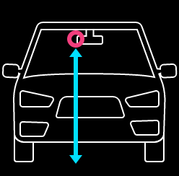 イラスト＋設定値(取り付け高さ(cm)) |  |  |  | 上限：380cm 下限：120ｃm ※初期値は5-14_ADAS_Functionの'3.ユーザー設定項目'シートを参照

 |  | 4 | ボタンガイドA | 1 | 上に移動 |  |  |  | 高さを1cm上げる 長押しした場合、押下中は1cmづつ上がり続ける
 |  | 5 | ボタンガイドB | 1 | 決定 |  |  |  | （メニュー画面と共通）
 |  | 6 | ボタンガイドC | 1 | 下に移動 |  |  |  | 高さを1cm下げる 長押しした場合、押下中は1cmづつ下がり続ける
 |  | 7 | ボタンガイドＹ | 1 | 戻る |  |  |  | （メニュー画面と共通）

 |  | 5.3.21 車幅画面

 |  |  | 項目名 | 状態数 | 内容 |  |  |  | 備考
 |  | 1 | 背景壁紙 | 1 | 全面壁紙
 |  | 2 | 固定タイトル | 1 | 車幅(cm)

 |  | 3 | 車幅 | 1 |  イラスト＋設定値(車幅(cm)) |  |  |  | 上限：250cm 下限：148cm ※初期値は5-14_ADAS_Functionの'3.ユーザー設定項目'シートを参照

 |  | 4 | ボタンガイドA | 1 | 上に移動 |  |  |  | 車幅を1cm上げる 長押しした場合、押下中は1cmづつ上がり続ける
 |  | 5 | ボタンガイドB | 1 | 決定 |  |  |  | （メニュー画面と共通）
 |  | 6 | ボタンガイドC | 1 | 下に移動 |  |  |  | 車幅を1cm下げる 長押しした場合、押下中は1cmづつ下がり続ける
 |  | 7 | ボタンガイドＹ | 1 | 戻る |  |  |  | （メニュー画面と共通）

 |  | 5.3.22 車両先端長画面

 |  |  | 項目名 | 状態数 | 内容 |  |  |  | 備考
 |  | 1 | 背景壁紙 | 1 | 全面壁紙
 |  | 2 | 固定タイトル | 1 | 車両先端長(cm)

 |  | 3 | 車両先端長 | 1 | 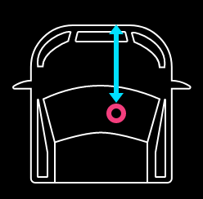 イラスト＋設定値(車両先端長(cm)) |  |  |  | 上限：190cm 下限：50cm ※初期値は5-14_ADAS_Functionの'3.ユーザー設定項目'シートを参照

 |  | 4 | ボタンガイドA | 1 | 上に移動 |  |  |  | 車両先端長を1cm上げる 長押しした場合、押下中は1cm上がり続ける
 |  | 5 | ボタンガイドB | 1 | 決定 |  |  |  | （メニュー画面と共通）
 |  | 6 | ボタンガイドC | 1 | 下に移動 |  |  |  | 車両先端長を1cm下げる 長押しした場合、押下中は1cmづつ下がり続ける
 |  | 7 | ボタンガイドＹ | 1 | 戻る |  |  |  | （メニュー画面と共通）

 |  | 5.3.23 ドライバー認証登録

 |  |  | 項目名 | 状態数 | 内容 |  |  |  |  | 備考
 |  | 1 | 背景壁紙 | 1 | 全面壁紙
 |  | 2 | 固定タイトル | 1 | ドライバー認証登録
 |  | 3 | メッセージ | 1 | 乗務員コードを入力してください。
 |  | 4 | 乗務員コード1桁目 | （数値） | 乗務員コード |  |  |  |  | 選択中は枠を青くする 左桁から始める
 |  | 5 | 乗務員コード2桁目 | （数値） | 〃 |  |  |  |  | 選択中は枠を青くする
 |  | 6 | 乗務員コード3桁目 | （数値） | 〃 |  |  |  |  | 選択中は枠を青くする
 |  | 7 | 乗務員コード4桁目 | （数値） | 〃 |  |  |  |  | 選択中は枠を青くする
 |  | 8 | 乗務員コード5桁目 | （数値） | 〃 |  |  |  |  | 選択中は枠を青くする
 |  | 9 | 乗務員コード6桁目 | （数値） | 〃 |  |  |  |  | 選択中は枠を青くする
 |  | 10 | 乗務員コード7桁目 | （数値） | 〃 |  |  |  |  | 選択中は枠を青くする
 |  | 11 | 乗務員コード8桁目 | （数値） | 〃 |  |  |  |  | 選択中は枠を青くする 次画面から戻った場合、選択した値は保持し一番右の桁を選択する
 |  | 12 | ボタンガイドA | 1 | ＋ |  |  |  |  | 数値を１増やす 数値はループする
 |  | 13 | ボタンガイドB | － | 決定 |  |  |  |  | 次の桁に進む 8桁目の場合は次画面に進む
 |  | 14 | ボタンガイドC | 1 | － |  |  |  |  | 数値を1減らす 数値はループする
 |  | 15 | ボタンガイドＹ | － | 戻る |  |  |  |  | 前の桁に戻る １桁目の場合は前画面に戻る 長押しした場合、前画面に戻る

Copyright © 2020 JVCKENWOOD Corporation. All rights reserved

